t検定と分散分析
売上額 | 販売 | 偏差平方因子間 | 偏差平方因子内 | 偏差平方全体 | 概要
251 | 通常 |  |  |  | 因子 | データの個数N | 平均 | 分散u2
220 | 通常 |  |  |  | 通常 | 19 | 225.74 | 0.00
235 | 通常 |  |  |  | 特売 | 12 | 236.25 | 0.00
213 | 通常 |  |  |  | 全グループ | 31 | 229.81 | 0.00
241 | 通常
225 | 通常 |  |  |  | 母分散の差の検定
220 | 通常 |  |  |  | 項目 | 変動(平方和)SS | 自由度φ | 分散MS | F | P値(通常≠特売)
243 | 特売 |  |  |  | 通常 | 0.00 | 18 | 0.00 | #DIV/0! | #DIV/0!
264 | 特売 |  |  |  | 特売 | 0.00 | 11 | 0.00
251 | 特売
221 | 特売 |  |  |  | t検定(Student)
【考察】
販売形態の違いにより売上額に差があるかどうかを平均の差の検定を用いて検証を行った。
通常販売平均売上額は225.74、特売平均売上額は236.25である。
Studentのt検定より5%水準で有意であると確認できた（t=-2.05, df=29, p<.05, r=0.356）。
この結果より販売形態の違いにより売上額に差はあったと言える。
231 | 特売 |  |  |  | t値 | #DIV/0!
213 | 特売 |  |  |  | 自由度φ | 29
219 | 特売 |  |  |  | 共通分散 | 0.00
220 | 特売 |  |  |  | 標準誤差SE | 0.00
$$F値={t値}^{2}$$
246 | 特売 |  |  |  | p値(通常≠特売) | #DIV/0!
※2変数の分散分析＝Studentのt検定
250 | 特売 |  |  |  | p値(通常>特売) | #DIV/0!
225 | 通常 |  |  |  | p値(通常<特売) | #DIV/0!
231 | 通常
【考察】
販売形態の違いにより売上額に差があるかどうかを一元配置分散分析を用いて検証を行った。
通常販売平均売上額は225.74、特売平均売上額は236.25である。
分散分析より5%水準で有意であると確認できた（F=4.20, 因子自由度=1,残差自由度=29, p<.05, η2=0.126）。
この結果より販売形態の違いにより売上額に差はあったと言える。
230 | 通常 |  |  |  | 分散分析(ANOVA)
$$効果量Η^{2}=\frac{因子間変動}{合計変動}$$
225 | 通常 |  |  |  | 変動要因 | 変動SS | 自由度φ | 分散MS | F | P値(因子>残差) | η2
218 | 通常 |  |  |  | 因子（因子間） |  |  |  |  |  | #DIV/0!
220 | 通常 |  |  |  | 残差（因子内）
※帰無仮説－「因子」が違うことは値の違いに無関係である（因子間で平均に差があるのは偶然だ）
対立仮説－因子によってこそ変動(平均からのズレ)は左右されているのであって、残差など文字通りのこりカスや！
因子による分散＞＞（圧倒的な、偶然とかケチの付けようのない差）＞＞残差による分散
235 | 通常 |  |  |  | 合計
249 | 通常
221 | 通常
213 | 通常
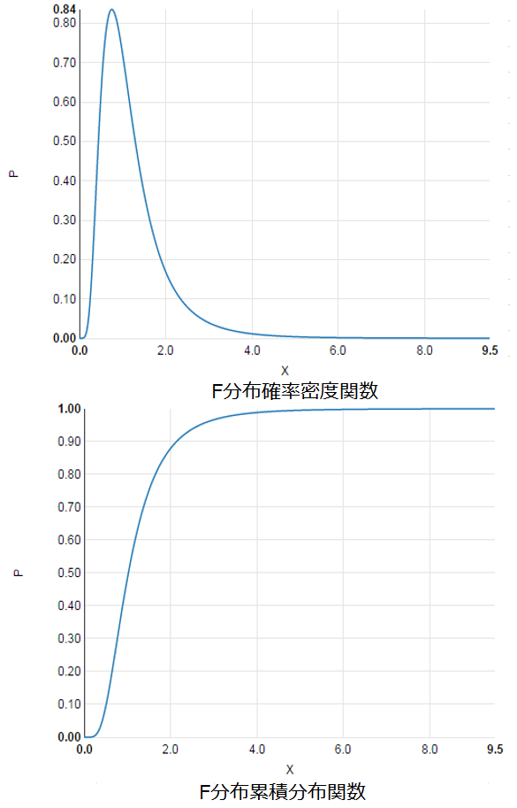
218 | 通常
199 | 通常 |  |  |  | 効果量の判断目安
236 | 特売 |  |  |  | 効果量η2 | 効果の目安
241 | 特売 |  |  |  | 0.14 | 大
 |  |  |  |  | 0.06 | 中
 |  |  |  |  | 0.01 | 小
 |  |  |  |  | 0 | なし

身長と年齢
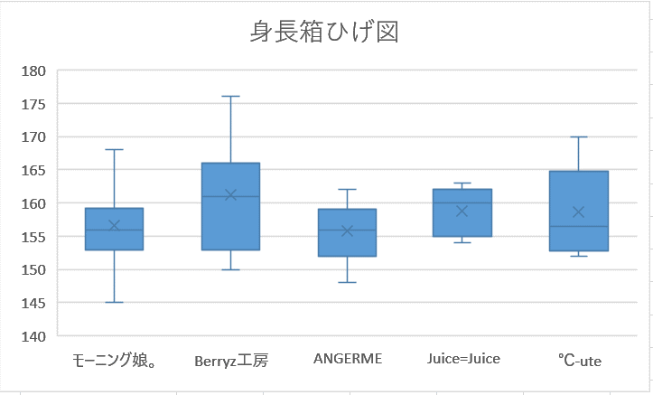
氏名 | グループ | 身長 | 年齢 | 身長に関する分散分析
中澤裕子 | モーニング娘。 | 158 | 42 | 概要
石黒彩 | モーニング娘。 | 160 | 37 | 因子 | データの個数N | 平均 | 分散u2
保田圭 | モーニング娘。 | 157 | 34
飯田圭織 | モーニング娘。 | 167 | 34
安倍なつみ | モーニング娘。 | 152 | 34
矢口真里 | モーニング娘。 | 145 | 32
市井紗耶香 | モーニング娘。 | 158 | 31
福田明日香 | モーニング娘。 | 149 | 30
石川梨華 | モーニング娘。 | 155 | 30 | 全グループ
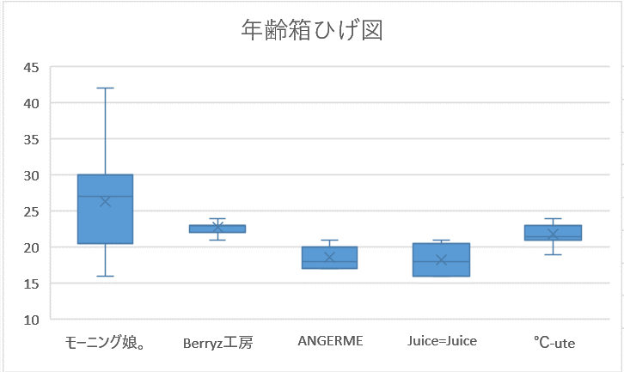
藤本美貴 | モーニング娘。 | 156 | 30
吉澤ひとみ | モーニング娘。 | 164 | 30 | 分散分析(ANOVA)
後藤真希 | モーニング娘。 | 159 | 30 | 変動要因 | 変動SS | 自由度φ | 分散MS | F | P値(因子>残差) | η2
高橋愛 | モーニング娘。 | 153 | 29 | 因子（因子間）
データより身長と年齢に関してグループによる差があると言えるかどうか、分散分析を用いて検証せよ。
紺野あさ美 | モーニング娘。 | 156 | 28 | 残差（因子内）
辻希美 | モーニング娘。 | 153 | 28 | 合計
小川麻琴 | モーニング娘。 | 156 | 28
李純 | モーニング娘。 | 168 | 27 | 年齢に関する分散分析
加護亜依 | モーニング娘。 | 155 | 27 | 概要
新垣里沙 | モーニング娘。 | 154 | 27 | 因子 | データの個数N | 平均 | 分散u2
【考察】図を参考にして考察を書き上げよ。
身長 年齢
モーニング娘。 156.68 26.26
Berryz工房 161.29 22.57
ANGERME 155.78 18.56
Juice=Juice 158.80 18.20
℃-ute 158.63 21.75
亀井絵里 | モーニング娘。 | 156 | 26
道重さゆみ | モーニング娘。 | 163 | 26
田中れいな | モーニング娘。 | 152 | 26
銭琳 | モーニング娘。 | 153 | 24
久住小春 | モーニング娘。 | 166 | 23
光井愛佳 | モーニング娘。 | 155 | 22
飯窪春菜 | モーニング娘。 | 160 | 21 | 全グループ
譜久村聖 | モーニング娘。 | 165 | 19
石田亜佑美 | モーニング娘。 | 150 | 18 | 分散分析(ANOVA)
生田衣梨奈 | モーニング娘。 | 157 | 18 | 変動要因 | 変動SS | 自由度φ | 分散MS | F | P値(因子>残差) | η2
鞘師里保 | モーニング娘。 | 155 | 17 | 因子（因子間）
鈴木香音 | モーニング娘。 | 155 | 17 | 残差（因子内）
小田さくら | モーニング娘。 | 152 | 16 | 合計
佐藤優樹 | モーニング娘。 | 155 | 16
工藤遙 | モーニング娘。 | 158 | 16
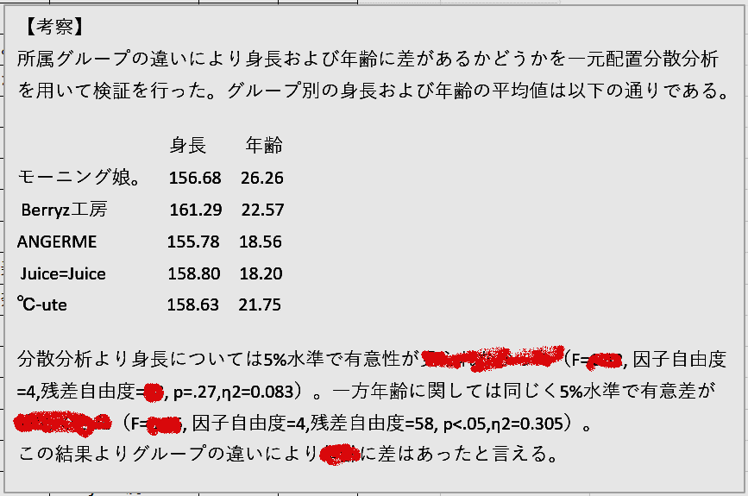
清水佐紀 | Berryz工房 | 153 | 23
嗣永桃子 | Berryz工房 | 150 | 23
徳永千奈美 | Berryz工房 | 164 | 23
須藤茉麻 | Berryz工房 | 166 | 23
夏焼雅 | Berryz工房 | 159 | 23
熊井友理奈 | Berryz工房 | 176 | 22
菅谷梨沙子 | Berryz工房 | 161 | 21
和田彩花 | ANGERME | 162 | 21
前田憂佳 | ANGERME | 159 | 20
福田花音 | ANGERME | 155 | 20
小川紗季 | ANGERME | 153 | 19
中西香菜 | ANGERME | 159 | 18
小数賀芙由香 | ANGERME | 148 | 18
竹内朱莉 | ANGERME | 151 | 17
勝田里奈 | ANGERME | 159 | 17
田村芽実 | ANGERME | 156 | 17
宮崎由加 | Juice=Juice | 160 | 21
金澤朋子 | Juice=Juice | 161 | 20
高木紗友希 | Juice=Juice | 156 | 18
宮本佳林 | Juice=Juice | 154 | 16
植村あかり | Juice=Juice | 163 | 16
梅田えりか | ℃-ute | 170 | 24
矢島舞美 | ℃-ute | 166 | 23
村上 愛 | ℃-ute | 152 | 23
有原栞菜 | ℃-ute | 155 | 22
中島早貴 | ℃-ute | 155 | 21
鈴木愛理 | ℃-ute | 161 | 21
岡井千聖 | ℃-ute | 152 | 21
萩原 舞 | ℃-ute | 158 | 19

